Bewertungstabelle_original
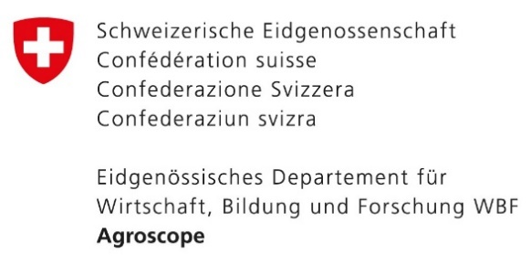
Entscheidungshilfe für feuchte und nasse Ackerflächen
Übersichtstabelle der erzielten Indikatorwerte (Auslegeordnung) |  |  |  | Version 1 (November 2022)
Weitere Informationen: Fabian Y. und Roberti G., 2022. Entscheidungshilfe für feuchte und nasse Ackerflächen. Unterstützung bei der Identifikation von Flächen, auf denen Alternativen zur Entwässerung in Betracht zu ziehen sind. Agroscope Transfer Nr. 449, Agroscope, Zürich-Reckenholz.
www.feuchtacker.ch

Kriterien und Indikatoren |  | Max. Punkte | Bewertung |  | Bemerkungen
KRITERIEN MIT GESETZLICHEN VORGABEN |  |  | Biodiversität | Produktion

GV1 | Gewässerraum | 1 | 0
GV2 | Wasser- und Zugvogelreservate | 1 | 0
GV3 | Moorlandschaften | 1 | 0
GV4 | Pufferzonen für Feuchtbiotope | 1 | 0
BIODIVERSITÄT

Priorisierte Zonen für Biotop-/Artenschutz
N1 | Vernetzungskorridore für Offenland-Feuchtgebietsarten | 5 | 0
N2 | Ökologische Infrastruktur | 2 | 0
Artenvorkommen
N3 | Potential für Offenland-Feuchtgebietsarten (OFG-Arten) | 2 | 0
N4 | Vorkommen National prioritäre Feuchtgebietsarten | 2 | 0

Total Biodiversität |  | 11 | 0
GEWÄSSER

Hydrologie
G1 | Oberflächenabfluss | 1 | 0
Gewässerschutz
G2 | Oberflächengewässer | 2 | 0
G3 | Revitalisierungsplanung | 1 | 0
G4 | Grundwasser | 3 | 0
G5 | Grundwasserspiegel | 2 | 0

Total Gewässer |  | 9 | 0
BODEN UND TREIBHAUSGAS-EMISSIONEN

Bodeneigenschaften
B1 | Bodeneigenschaften | 2 | 0
Treibhausgas-Emissionen
B2 | Bodentyp organisch | 1 | 0
Bodenfunktionen
B3 | Produktionsfunktion | in Erarbeitung
B4 | Lebensraumfunktion | in Erarbeitung
B5 | Regulierungsfunktion | in Erarbeitung

Total Boden |  | 3 | 0
LANDWIRTSCHAFTLICHE NUTZUNG

Wirtschaftlichkeit
L1 | Landwirtschaftlicher Ertragswert | 6 | 0
L2 | Fruchtfolgeflächen | 2 | 0
L3 | Potential für FFF-Kompensation | 1 | 0
L4 | Sanierungskosten der Drainagen | 2 | 0

Total Landwirtschaft |  | 11 | 0

